상품제안서
모나미 바우하우스색연필 48색세트 | 상품코드: S22370

 |  |  |  |  |  |  | 02-713-8555 | www.synergygift.co.kr
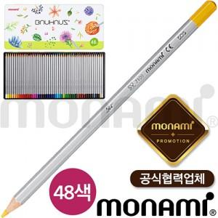

【상세/제작정보】 | <p><span style="font-size: 18pt;">인쇄불가 상품입니다.</span>&nbsp;</p>

【인쇄/포장옵션】 | 기타 / 포장불가능

【공급단가】 | 수량 | 50~ | 100~ | 500~ | 1,000~ | 2,000~
*VAT별도 | 단가 | 16,120원 | 15,490원 | 14,740원 | 14,360원 | 14,110원

【상품 URL】 | https://www.synergygift.co.kr:443/src/goods_detail.php?gdno=22370

